몬스터 상세 설정
 | 몬스터 상세 설정

이름 | 독잠자리 | 배치 위치 | 성심 캠프장 | 참고 이미지

종족 | 곤충 | 역할 | 일반

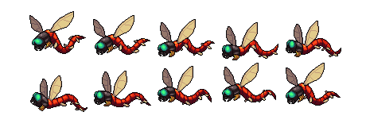
공격 컨셉 | 일반 공격

스킬 컨셉 | 스킬 없음

몬스터 배경 설정 | 성심 캠프장 근처를 날아다니는 독잠자리이다. 마계에서 강력한 독을 품고 지구로 날아와 인간들에게 치명적인 바이러스를 퍼뜨린다. "붕…붕…."

기획의도 | 성심 캠프장 근처를 날아다니는 몬스터를 생각하여 기획해보았다. 몬스터의 강함을 생각한다면 (1~5)중 3의 정도라고 생각한다.

